文档说明
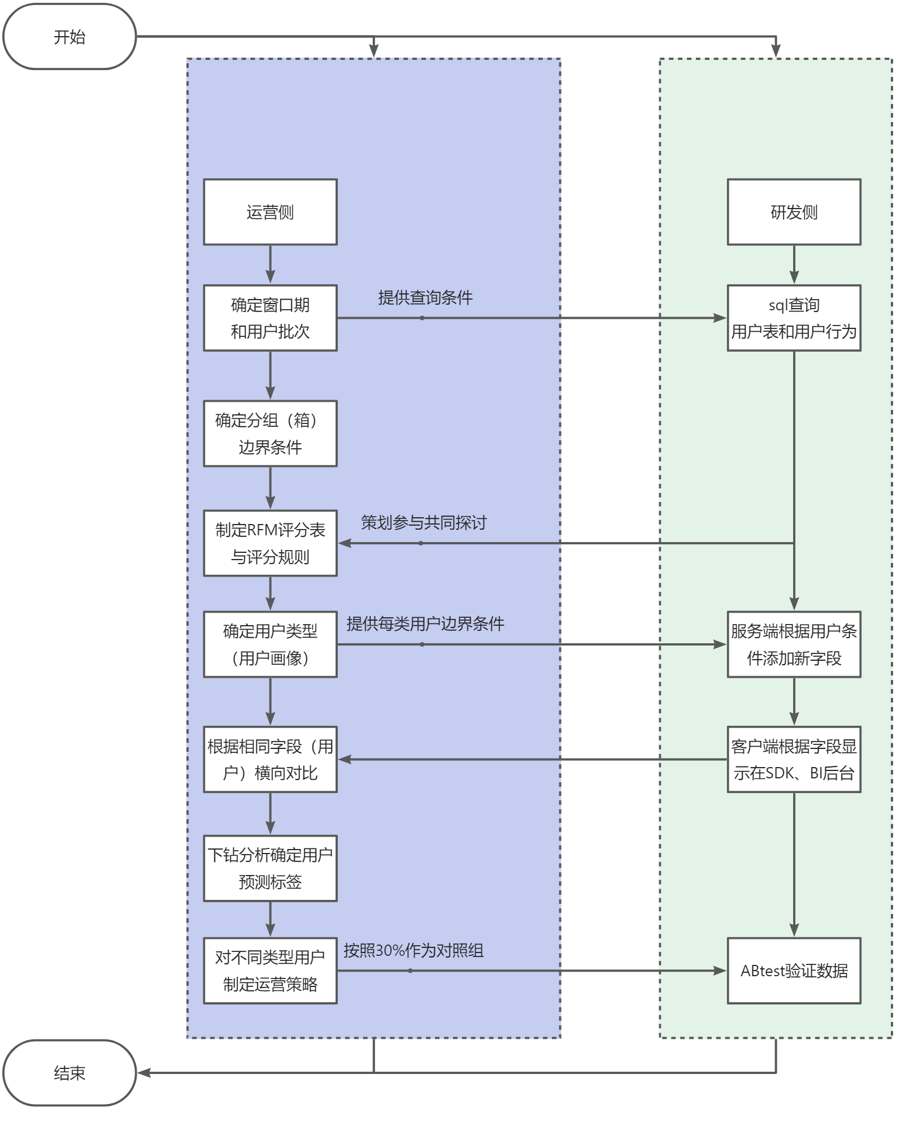
1.文档说明

1.1分层目的
 | 针对成都龙珠一定时间范围内所有付费用户的特征和行为，对其进行精细化运营
 | 经过用户分层后，使用横向对比，探索指标波动发生的原因，精准定位业务增长点，带动ARPPU提高。
 | 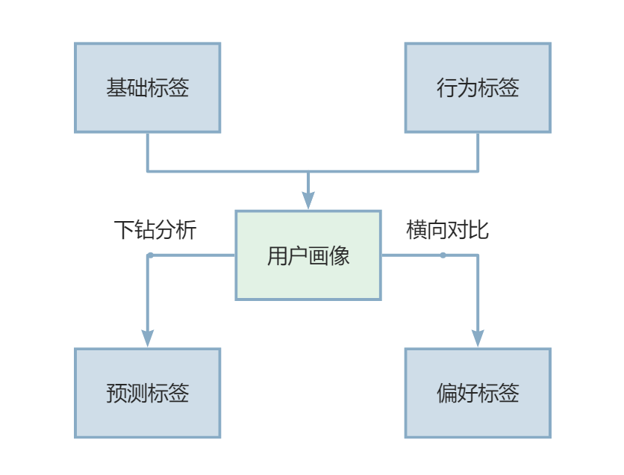

1.2分层方法
 | 通过用户付费行为使用RFM模型去衡量用户付费价值（参考书籍《游戏数据分析》p179）

1.3分层维度
 | 分析维度
 |  | R：最近一次付费
 |  | F：付费频率
 |  | M：付费总额
 | 分析指标
 |  | R：最近一次消费的时间（距离结束时间的天数）
 |  | F：窗口期内成功付费的次数（天数）
 |  | M：付费总额（LTV15~30）

1.4分层泳道图

窗口期&用户批次
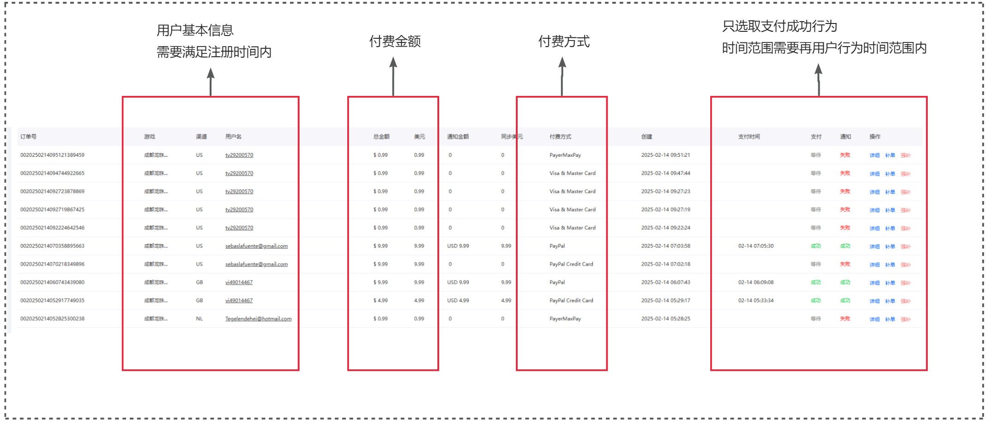
2.窗口期&用户批次

2.1用户批次
 | 我们取2025年1月6日到2025年1月31日注册的用户（稳定投放买量期间&登录比：X留/次留稳定时间）
 | 用户注册时间： | 开始时期： | 2024-08-01
 |  | 结束时期： | 9/31/2024
 | 是否区分美服亚服： | 不区分
 | 是否区分滚服用户： | 不区分
 | 预计付费用户数量： | 5500左右
登录比趋势图
 | 登录比3 | 登录比7 | 登录比14 | 登录比30 | 登录比90
 | 66.16% | 41.14% | 27.66% | 16.98% | 6.63%
 | 69.36% | 40.26% | 25.92% | 17.85% | 7.72%
 | 72.45% | 45.49% | 31.36% | 17.20% | 8.73%
 | 62.04% | 38.70% | 28.73% | 15.12% | 7.01%
 | 68.30% | 41.10% | 28.57% | 17.18% | 6.27%
 | 67.30% | 40.38% | 30.02% | 18.23% | 5.88%
 | 70.07% | 46.19% | 31.46% | 18.07% | 6.20%
 | 61.25% | 39.64% | 28.41% | 17.18% | 6.63%
 | 64.45% | 34.86% | 26.37% | 15.86% | 6.11%
 | 67.09% | 37.91% | 25.90% | 15.39% | 5.51%
 | 64.45% | 35.82% | 23.65% | 16.57% | 6.30%
 | 66.38% | 38.96% | 30.02% | 18.89% | 7.52%
 | 61.73% | 36.91% | 23.87% | 17.83% | 6.99%
 | 70.07% | 46.64% | 28.94% | 17.40% | 6.33%
 | 64.89% | 40.71% | 26.72% | 18.67% | 6.40%
 | 63.97% | 36.66% | 23.92% | 16.75% | 6.76%
 | 69.00% | 40.45% | 28.90% | 17.36% | 5.90%
 | 59.29% | 32.95% | 23.25% | 12.72% | 5.58%
 | 67.59% | 33.97% | 23.95% | 13.55% | 5.86%
 | 69.49% | 33.82% | 24.45% | 13.15% | 6.06%
 | 68.40% | 39.27% | 28.12% | 14.88% | 6.73%
 | 66.87% | 38.47% | 25.91% | 15.91% | 5.21%
 | 71.11% | 39.70% | 23.26% | 14.57% | 5.20%
 | 67.75% | 38.92% | 26.07% | 16.49% | 7.44%
 | 69.44% | 40.04% | 23.57% | 13.72% | 4.77%
 | 68.04% | 41.84% | 24.32% | 15.50% | 6.95%
 | 72.87% | 46.16% | 27.70% | 16.65% | 6.32%
 | 71.36% | 46.35% | 29.68% | 17.17% | 6.95%
 | 63.60% | 43.66% | 25.35% | 16.02% | 4.87%
 | 65.37% | 38.40% | 27.16% | 16.88% | 6.15%
 | 68.40% | 42.55% | 27.57% | 15.23% | 4.53%
 |  | 登录比3 | 登录比7 | 登录比14 | 登录比30 | 登录比90
 | 2024-08-31 | 66.16% | 41.14% | 27.66% | 16.98% | 6.63%
 | 2024-08-30 | 69.36% | 40.26% | 25.92% | 17.85% | 7.72%
 | 2024-08-29 | 72.45% | 45.49% | 31.36% | 17.20% | 8.73%
 | 2024-08-28 | 62.04% | 38.70% | 28.73% | 15.12% | 7.01%
 | 2024-08-27 | 68.30% | 41.10% | 28.57% | 17.18% | 6.27%
 | 2024-08-26 | 67.30% | 40.38% | 30.02% | 18.23% | 5.88%
 | 2024-08-25 | 70.07% | 46.19% | 31.46% | 18.07% | 6.20%
 | 2024-08-24 | 61.25% | 39.64% | 28.41% | 17.18% | 6.63%
 | 2024-08-23 | 64.45% | 34.86% | 26.37% | 15.86% | 6.11%
 | 2024-08-22 | 67.09% | 37.91% | 25.90% | 15.39% | 5.51%
 | 2024-08-21 | 64.45% | 35.82% | 23.65% | 16.57% | 6.30%
 | 2024-08-20 | 66.38% | 38.96% | 30.02% | 18.89% | 7.52%

2.2用户行为时间范围
 | 用户付费行为统计范围为： | 开始时期： | 2024-08-01
 |  | 结束时期： | 2024-12-30
 | 付费行为条件：
 |  | 1.付费行为的用户需要在上述用户表中
 |  | 2.付费行为在上文行为时间范围内
 |  | 3.付费成功
 | 预计付费行为数量： | 87000左右

2.3参考
 | 以SDK-【订单列表】-【订单详情】为例

服务器需求
3.服务器需求

3.1SQL查询1
 | 2.1.1查询内容
 | 后端同事需要通过SQL查询用户表和用户行为表，并产出包含最近一次消费、消费频率、消费总金额的excel
 | 付费用户表和付费用户行为表查询范围
 | 表头需要包含窗口期内所有付费用户基本信息、最近一次消费（时间、金额、支付方式）、在行为表时间范围内的成功消费次数和消费天数、用户历史付费总额

 | 2.1.2查询参考
 | R：使用窗口函数 ROW_NUMBER() 按用户分组，按交易时间倒序排列，筛选rn=1的记录为最近一次交易；同时获取金额、时间、支付方式
 | F：通过where确定时间范围，并使用COUNT()统计付费次数、COUNT(DISTINCT DATE())统计付费天数
 | M：历史付费（类LTV）
 | 仅供参考；注意用户表和用户行为表的结束时间并不相同；时间范围以前文的窗口期为依据
 | 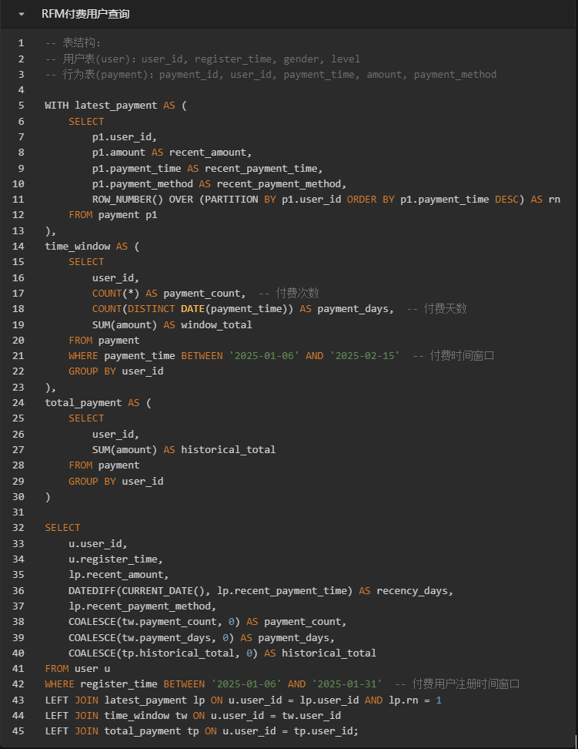

3.2SQL查询2
 | 2.1.1查询内容
 | 后端同事需要通过SQL查询用户表和用户行为表，并产出包含下钻分析表维度的excel
 | 付费用户表和付费用户行为表查询范围
 | 表头需要包含窗口期内所有付费用户基本信息、最近一次消费（时间、金额、支付方式）、在行为表时间范围内的成功消费次数和消费天数、用户历史付费总额、下钻维度
 | 下钻维度 | 维度备注
 | drill_ana | drill_direct
 | string | string
 | 礼包界面UV→购买转换率 | 提取行为表中限定卡池抽取的抽数以及对应卡池付费道具购买情况
 | 0 | 提取行为表对应皮肤购买情况
 | 0 | 提取行为表最近购买礼包的性价比情况
 | 每日任务完成时段 | 按照2小时分割时段，eg. 0:00~2:00为1:00
 | 活动最后3天活跃 | 对应活动卡池特惠礼包购买情况和活动最后3天活跃
 | 公会BOSS战参与率 | 待优化内容
 | 阵营偏好 | 取力之道场的上阵阵容中的6个英雄
 | 各玩法完成度（百分比） | 完成视为100%，未完成按照活动时长/预计时长*100%

3.3字段添加
 | 通过敲定的规则和用户类型表，向用户对象添加字段
 | 将每个相应的字段记录在数据库方便前端调用

核心规则
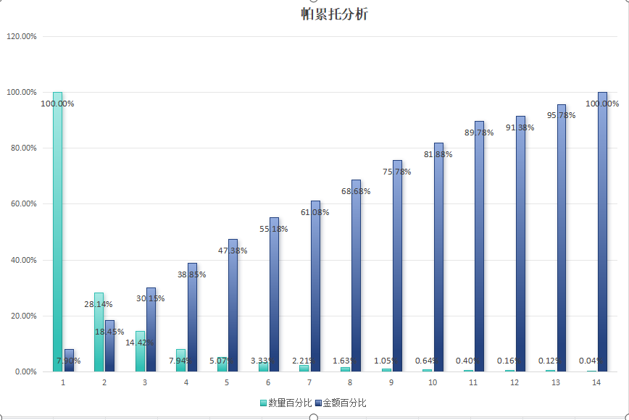
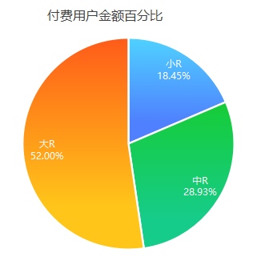
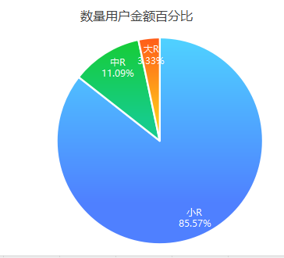
4.核心规则

4.1RFM评分表
 | 在前文确定分析维度与维度指标，并通过后端同事得到初始数据，我们需要根据数据来划分每个维度层级
 | 附录：RFM评分表
 | 使用聚类算法与游戏业务相结合，并确定评分

 | 4.1.1聚类算法
 | 算法目的： | 根据用户批次的结束时间和历史LTV数据使用K-means算法去进行数据层面的分类
 | 算法依据： | 数数平台提供的《游戏数据分析》P89
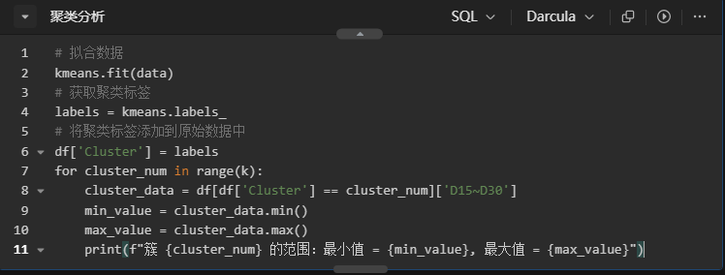

 | 使用算法得到数据层面的自然断点后，将结果填入RFM评分表中
 | 需要使用3次聚类算法来寻找（最近付费天数、付费次数、总付费金额）

 | 4.1.2业务实际
 | 根据游戏目前的养成线与礼包，我们将玩家按照月付费分为：
 |  | 最低付费金额 | 最高付费金额 | 月付费次数（次）
 | 非付费玩家 | 0 | 0 | 0
 | 首充党 | 0.29 | 0.99 | 1
 | 月卡党 | 9.99 | 50 | 8
 | 性价比党 | 150 | 300 | 24
 | 限定卡池党 | 300 | 800 | 51
 | 周礼包党 | 800 | 2000 | 91
 | 大R | 2000 | 6000 | 161
 | 鲸鱼用户 | 6000 | 无上限 | 283
 | 并将游戏礼包实际内容填入RFM评分表中；通过数据层面与游戏实际结合得到最终的RFM评分表

4.2RFM规则表
 | 根据评分中的数据来制定规则，需要研发与发行共同探讨；同时，在确定规则后将规则填入RFM评分表中
 | 规则条件： | 1.需要互斥
 |  | 2.按照数组计数方式，从0开始计数
 |  | 3.最多支持1/2/3 3种方式

 | 维度 | 参考规则
 | R | 大于或等于4分为2，否则为1
 | F | 大于或等于4分为2，否则为1
 | M | 小于或等于3分为1，大于3分且小于或等于5为2，否则为3

4.3用户类型表
 | 通过RFM的3个维度的规则确定，我们获得了2*2*3=12种付费用户类型
 | 表内写明：根据每种用户的特征、来确定用户特征
 | 附录：用户类型表

4.4用户分类
 | 通过上文的分类标准和流程，通过pyhton输出一份用户表和对应的可视化数据
 | 4.4.1用户分类表（excel形式）

 | 参考excel如下：

 | 4.4.2相关数据图（png形式）
 | 参考图例如下：

数据分析
5.数据分析

5.1用户分布
 | 分析目标： | 明确RFM分组后用户的分布和核心特征，并作为分组检验
 | 数据处理： | 计算各组的平均最近付费天数，平均付费频率，收入占比和数量占比
 | 帕累托分析（82法则）：
 | 产出分布描述：
 | 1.大于0小于308的为小R（数量占比：85.57%；金额占比：8.45%）%
 | 2. 大于308小于1958的为中R（数量占比：11.09%；金额占比：8.93%）
 | 3. 大于1958的为大R（数量占比：3.33%；金额占比：72.62%）
 | 标签添加： | 用户付费标签

5.2下钻分析
 | 分析目标： | 针对不同分层用户整理偏好和输出预测标签，并制定不同运营策略
 | 数据处理： | 提取各组的用户表和用户行为表；通过用户其他付费或非付费行为下钻
 | 分析目标：
 |  | 下钻分析表
 |  | 1.提取用户的付费偏好标签 |  | 付费
 |  | 限定卡池抽取率 | 皮肤收集度 | 礼包性价比敏感度（偏好）
 |  | 2.提取用户的活跃偏好标签 |  | 偏好
 |  | 每日任务完成时段 | 活动最后3天活跃 | 公会BOSS参与率
 |  | 3.提取用户的内容偏好
 |  | 阵营偏好 | 阵容复杂度 | 各玩法完成度（百分比）
 | 建立模型预测：
 |  | 5.2.1建立用户流失预测模型
 |  | 预测方法： | 生存分析、XGBoost
 |  | 5.2.2建立用户付费预测模型
 |  | 预测方法： | 回归模型
 | 制定运营策略： | 根据上文的付费偏好标签、活跃偏好标签、内容偏好制定不同运营策略

5.3用户转化
 | 核心逻辑： | 将付费转化融入玩法体验，降低商业化感知
 | 分析目标： | 针对用户类型表中的潜力类和唤醒类用户设计转化路径，引导用户转化为（111/112）帮助游戏提高收入
 | 数据处理： | 根据上面的下钻分析将待转化用户和转化用户进行漏斗分析，发现差异点，并根据业务实际进行分析
 | 转化策略分层：
 |  | 潜力用户→高价值： | 优化累充等充值奖励体系，推送稀有道具等礼包。
 |  | 沉睡用户→唤醒： | 增加【回归剧情线】玩法，回归后限时解锁剧情副本；推送「回归礼包」（价值与付费天数正相关）；奖励（付费道具）包含已错过的限定奖励和抽卡卷。
 |  | 新付费用户→复购： | 设计「首充后7日留存计划」&自选礼包，每日推送高性价比礼包刺激付费。
 | 监控数据指标：
 |  | 玩法渗透率： | 回归用户参与【回归剧情线】玩法的比例
 |  | 付费转化率： | 礼包界面UV→购买转换率
 |  | ARPU提升： | 对比策略前后用户的付费金额变化和百分比提升

5.4用户画像
 | 通过贴标签的方式取获取用户画像
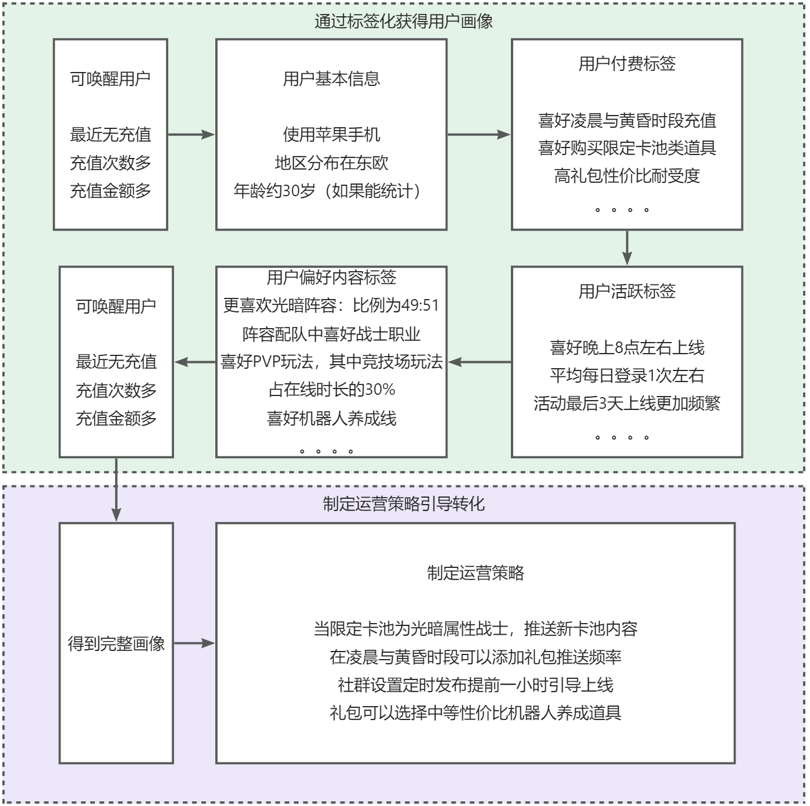

5.5动态调整
 | 实验成功后让运维同事设置RFM动态调整策略，并周期性更新，监控分层用户迁移情况

5.6数据验证
 | 本次运营策划成功实施后预计将提高运营指标中的 ARPPU，后续需要关注变化比例和变化值

 | 检验方案： | 设计ABtest作为进行实验，检验分层策略效果
 |  | 对照组： | 抽取30%作为对照组，维持不变
 |  | 实验组： | 按照上述的分层策略执行，实验结束后通过数据看板进行实验结果分析
 | 监控数据指标：
 |  | 北极星指标： | 实验组ARPPU
 |  | 重点监控： | 实验组ARPU、关键留存节点对比、分层用户付费频率、分层用户付费金额、分层用户分布
 |  | 次要监控： | 礼包复购率
 |  | 对比指标： | 对照组的相关数据

草稿
 |  |  |  |  |  |  |  |  |  |  | 日期 | DNU | 成本 | R(2) | R(3) | R(4) | R(5) | R(6) | R(7) | R(14) | R(30) | R(60) | R(90) | R(120) | R(150) | R(180) | R(210) | R(240) | R(270) | R(300) | R(330) | R(360)
 |  |  |  | 登录比3 | 登录比7 | 登录比14 | 登录比30 | 登录比90 | 登录比120 | 登录比150 | 2024-09-01 | 0 | 0
 |  |  |  | 66.16% | 41.14% | 27.66% | 16.98% | 6.63% | 4.76% | 4.08% | 2024-08-31 | 4943 | 2.89 | 31.09% | 20.57% | 16.77% | 14.87% | 13.29% | 12.79% | 8.60% | 5.28% | 3.24% | 2.06% | 1.48% | 1.27%
 |  |  |  | 69.36% | 40.26% | 25.92% | 17.85% | 7.72% | 6.40% | 5.59% | 2024-08-30 | 4418 | 3.38 | 31.10% | 21.57% | 16.77% | 14.58% | 13.72% | 12.52% | 8.06% | 5.55% | 3.15% | 2.40% | 1.99% | 1.74%
付费金额聚类，k=7 |  |  |  | 72.45% | 45.49% | 31.36% | 17.20% | 8.73% | 6.99% | 5.29% | 2024-08-29 | 3976 | 3.39 | 27.04% | 19.59% | 16.10% | 13.41% | 12.70% | 12.30% | 8.48% | 4.65% | 3.45% | 2.36% | 1.89% | 1.43%
0 | 7794 | 0 | 77.94 | 62.04% | 38.70% | 28.73% | 15.12% | 7.01% | 4.93% | 3.91% | 2024-08-28 | 3778 | 3.39 | 28.37% | 17.60% | 15.54% | 13.76% | 12.52% | 10.98% | 8.15% | 4.29% | 2.70% | 1.99% | 1.40% | 1.11%
7800 | 31787 | 78 | 317.87 | 68.30% | 41.10% | 28.57% | 17.18% | 6.27% | 4.83% | 4.11% | 2024-08-27 | 4024 | 3.28 | 27.76% | 18.96% | 14.56% | 13.47% | 12.20% | 11.41% | 7.93% | 4.77% | 2.78% | 1.74% | 1.34% | 1.14%
31877 | 82765 | 318.77 | 827.65 | 67.30% | 40.38% | 30.02% | 18.23% | 5.88% | 5.18% | 3.97% | 2024-08-26 | 4368 | 3.03 | 28.75% | 19.35% | 15.98% | 13.71% | 12.59% | 11.61% | 8.63% | 5.24% | 2.43% | 1.69% | 1.49% | 1.14%
83235 | 195947 | 832.35 | 1959.47 | 70.07% | 46.19% | 31.46% | 18.07% | 6.20% | 3.99% | 2.69% | 2024-08-25 | 5019 | 3.12 | 27.56% | 19.31% | 16.20% | 13.59% | 12.19% | 12.73% | 8.67% | 4.98% | 2.65% | 1.71% | 1.10% | 0.74%
203257 | 414712 | 2032.57 | 4147.12 | 61.25% | 39.64% | 28.41% | 17.18% | 6.63% | 5.31% | 4.66% | 2024-08-24 | 5389 | 2.87 | 29.39% | 18.00% | 14.68% | 13.06% | 12.12% | 11.65% | 8.35% | 5.05% | 2.80% | 1.95% | 1.56% | 1.37%
591673 | 685467 | 5916.73 | 6854.67 | 64.45% | 34.86% | 26.37% | 15.86% | 6.11% | 4.30% | 3.54% | 2024-08-23 | 3783 | 4.3 | 27.68% | 17.84% | 14.14% | 11.92% | 10.84% | 9.65% | 7.30% | 4.39% | 2.43% | 1.69% | 1.19% | 0.98%
981119 | 981119 | 9811.19 | 9811.19 | 67.09% | 37.91% | 25.90% | 15.39% | 5.51% | 4.26% | 3.70% | 2024-08-22 | 3288 | 5.81 | 28.65% | 19.22% | 15.63% | 12.93% | 11.83% | 10.86% | 7.42% | 4.41% | 2.80% | 1.58% | 1.22% | 1.06%
 |  |  |  | 64.45% | 35.82% | 23.65% | 16.57% | 6.30% | 5.37% | 4.01% | 2024-08-21 | 2909 | 2.81 | 25.71% | 16.57% | 13.27% | 11.24% | 10.76% | 9.21% | 6.08% | 4.26% | 2.65% | 1.62% | 1.38% | 1.03%
 |  |  |  | 66.38% | 38.96% | 30.02% | 18.89% | 7.52% | 5.50% | 4.33% | 2024-08-20 | 2803 | 1.61 | 24.72% | 16.41% | 13.99% | 11.13% | 10.70% | 9.63% | 7.42% | 4.67% | 2.64% | 1.86% | 1.36% | 1.07%
 |  |  |  | 61.73% | 36.91% | 23.87% | 17.83% | 6.99% | 5.36% | 4.10% | 2024-08-19 | 2771 | 1.5 | 26.31% | 16.24% | 13.17% | 11.87% | 11.19% | 9.71% | 6.28% | 4.69% | 2.42% | 1.84% | 1.41% | 1.08%
 |  |  |  | 70.07% | 46.64% | 28.94% | 17.40% | 6.33% | 5.22% | 3.81% | 2024-08-18 | 3044 | 1.43 | 23.39% | 16.39% | 12.84% | 11.17% | 10.71% | 10.91% | 6.77% | 4.07% | 2.63% | 1.48% | 1.22% | 0.89% | 0.76%
 |  |  |  | 64.89% | 40.71% | 26.72% | 18.67% | 6.40% | 5.60% | 4.45% | 2024-08-17 | 3285 | 1.33 | 26.09% | 16.93% | 12.85% | 11.39% | 10.96% | 10.62% | 6.97% | 4.87% | 2.74% | 1.67% | 1.46% | 1.16% | 1.00%
 |  |  |  | 63.97% | 36.66% | 23.92% | 16.75% | 6.76% | 4.64% | 4.12% | 2024-08-16 | 2968 | 1.49 | 26.92% | 17.22% | 12.87% | 12.13% | 11.08% | 9.87% | 6.44% | 4.51% | 2.16% | 1.82% | 1.25% | 1.11% | 1.08%
 |  |  |  | 69.00% | 40.45% | 28.90% | 17.36% | 5.90% | 4.59% | 3.41% | 2024-08-15 | 4207 | 2.82 | 22.87% | 15.78% | 13.38% | 11.08% | 9.96% | 9.25% | 6.61% | 3.97% | 2.14% | 1.35% | 1.05% | 0.78% | 0.59%
 |  |  |  | 59.29% | 32.95% | 23.25% | 12.72% | 5.58% | 3.86% | 2.95% | 2024-08-14 | 4531 | 2.49 | 28.47% | 16.88% | 14.04% | 12.05% | 10.48% | 9.38% | 6.62% | 3.62% | 2.30% | 1.59% | 1.10% | 0.84% | 0.68%
 |  |  | 5000 | 67.59% | 33.97% | 23.95% | 13.55% | 5.86% | 4.23% | 3.12% | 2024-08-13 | 5092 | 3.18 | 28.85% | 19.50% | 13.88% | 12.69% | 11.15% | 9.80% | 6.91% | 3.91% | 2.20% | 1.69% | 1.22% | 0.90% | 0.79%
 |  |  |  | 69.49% | 33.82% | 24.45% | 13.15% | 6.06% | 3.60% | 3.14% | 2024-08-12 | 5363 | 3.42 | 28.06% | 19.50% | 14.73% | 11.36% | 10.52% | 9.49% | 6.86% | 3.69% | 2.31% | 1.70% | 1.01% | 0.88% | 0.80%
 |  |  |  | 68.40% | 39.27% | 28.12% | 14.88% | 6.73% | 5.14% | 3.66% | 2024-08-11 | 6349 | 2.85 | 27.63% | 18.90% | 15.61% | 13.51% | 11.01% | 10.85% | 7.77% | 4.11% | 2.60% | 1.86% | 1.42% | 1.01% | 0.76%
 |  |  |  | 66.87% | 38.47% | 25.91% | 15.91% | 5.21% | 4.23% | 2.82% | 2024-08-10 | 6370 | 2.8 | 30.49% | 20.39% | 16.94% | 14.46% | 13.81% | 11.73% | 7.90% | 4.85% | 2.56% | 1.59% | 1.29% | 0.86% | 0.71%
 |  |  |  | 71.11% | 39.70% | 23.26% | 14.57% | 5.20% | 4.34% | 3.30% | 2024-08-09 | 5786 | 3.01 | 27.86% | 19.81% | 15.21% | 13.69% | 11.98% | 11.06% | 6.48% | 4.06% | 2.14% | 1.45% | 1.21% | 0.92% | 0.80%
 |  |  |  | 67.75% | 38.92% | 26.07% | 16.49% | 7.44% | 5.15% | 4.20% | 2024-08-08 | 5353 | 3.1 | 27.16% | 18.40% | 15.36% | 13.45% | 12.07% | 10.57% | 7.08% | 4.48% | 2.78% | 2.02% | 1.40% | 1.14% | 0.93%
 |  |  |  | 69.44% | 40.04% | 23.57% | 13.72% | 4.77% | 3.65% | 2.59% | 2024-08-07 | 6076 | 2.96 | 26.60% | 18.47% | 15.27% | 13.43% | 11.70% | 10.65% | 6.27% | 3.65% | 1.86% | 1.27% | 0.97% | 0.69% | 0.77%
 |  |  |  | 68.04% | 41.84% | 24.32% | 15.50% | 6.95% | 5.41% | 3.96% | 2024-08-06 | 5747 | 3.13 | 27.75% | 18.88% | 15.36% | 14.13% | 12.32% | 11.61% | 6.75% | 4.30% | 2.49% | 1.93% | 1.50% | 1.10% | 1.01%
 |  |  |  | 72.87% | 46.16% | 27.70% | 16.65% | 6.32% | 3.93% | 3.93% | 2024-08-05 | 5270 | 3.47 | 26.43% | 19.26% | 14.88% | 13.85% | 11.86% | 12.20% | 7.32% | 4.40% | 2.14% | 1.67% | 1.04% | 1.04% | 0.87%
 |  |  |  | 71.36% | 46.35% | 29.68% | 17.17% | 6.95% | 5.88% | 4.67% | 2024-08-04 | 4418 | 3.71 | 28.07% | 20.03% | 16.34% | 14.78% | 13.65% | 13.01% | 8.33% | 4.82% | 2.58% | 1.95% | 1.65% | 1.31% | 1.22%
 |  |  |  | 63.60% | 43.66% | 25.35% | 16.02% | 4.87% | 4.29% | 3.41% | 2024-08-03 | 3947 | 3.7 | 29.59% | 18.82% | 15.23% | 13.83% | 12.95% | 12.92% | 7.50% | 4.74% | 2.00% | 1.44% | 1.27% | 1.01% | 0.96%
 |  |  |  | 65.37% | 38.40% | 27.16% | 16.88% | 6.15% | 4.41% | 3.57% | 2024-08-02 | 4686 | 2.9 | 29.45% | 19.25% | 15.90% | 13.36% | 12.44% | 11.31% | 8.00% | 4.97% | 2.60% | 1.81% | 1.30% | 1.05% | 0.92%
 |  |  |  | 68.40% | 42.55% | 27.57% | 15.23% | 4.53% | 3.70% | 2.67% | 2024-08-01 | 5107 | 2.33 | 24.30% | 16.62% | 13.39% | 11.92% | 10.75% | 10.34% | 6.70% | 3.70% | 1.72% | 1.10% | 0.90% | 0.65% | 0.51%
登录比趋势图

DNU | DOU | 付费率 | ARPPU
 | DAU | ARPU
 | 收入

